Ferro Fundido
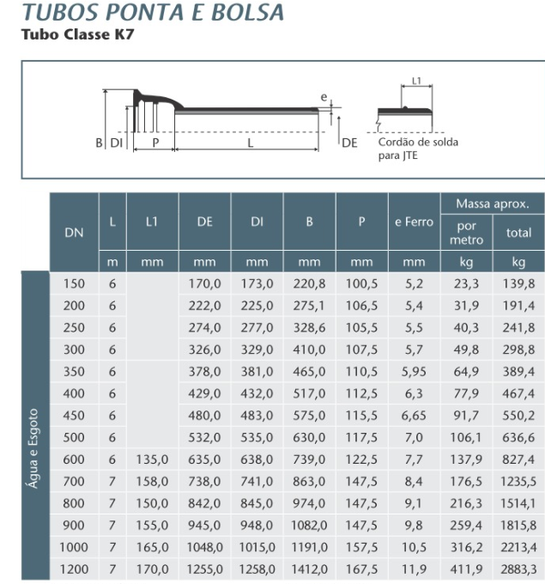
Diâmetro nominal | Diâmetro interno | Rugosidade [mm]
150 | 173 | 0.26
200 | 225
250 | 277
300 | 329
350 | 381
400 | 432
450 | 483
500 | 535
600 | 638
700 | 741
800 | 845
900 | 948
1000 | 1015
1200 | 1258

PVC
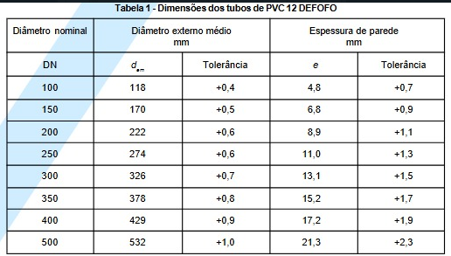
Diâmetro nominal | Diâmetro externo | Espessura | Diâmetro interno | Rugosidade [mm]
100 | 118 | 4.8 | 108.4 | 0.26
150 | 170 | 6.8 | 156.4
200 | 222 | 8.9 | 204.2
250 | 274 | 11.0 | 252.0
300 | 326 | 13.1 | 299.8
350 | 378 | 15.2 | 347.6
400 | 429 | 17.2 | 394.6
500 | 532 | 21.3 | 489.4

PRVF
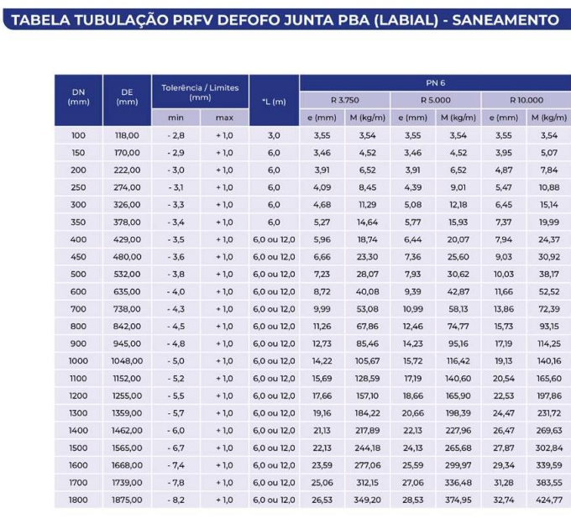
Diâmetro nominal | Diâmetro externo | Espessura | Diâmetro interno | Rugosidade [mm]
100 | 118 | 3.55 | 110.90 | 0.26
150 | 170 | 3.46 | 163.08
200 | 222 | 3.91 | 214.18
250 | 274 | 4.09 | 265.82
300 | 326 | 4.68 | 316.64
350 | 378 | 5.27 | 367.46
400 | 429 | 5.96 | 417.08
450 | 480 | 6.66 | 466.68
500 | 532 | 7.23 | 517.54
600 | 635 | 8.72 | 617.56
700 | 738 | 9.99 | 718.02
800 | 842 | 11.26 | 819.48
900 | 945 | 12.73 | 919.54
1000 | 1048 | 14.22 | 1019.56
1100 | 1152 | 15.69 | 1120.62
1200 | 1255 | 17.66 | 1219.68
1300 | 1359 | 19.16 | 1320.68
1400 | 1462 | 21.13 | 1419.74
1500 | 1565 | 22.13 | 1520.74
1600 | 1668 | 23.59 | 1620.82
1700 | 1739 | 25.06 | 1688.88
1800 | 1875 | 26.53 | 1821.94

